Hoja1
Cogsworth

 |  |  |  |  |  | if( RV==1 && Time==1) { Ar4-Bo1Ar3_a2-(A3/Be0A2_A1 )=1=1 }
 |  |  |  |  |  | if( RV==1 && Time==2) {A3/Be_0A2_A3 =2 =Be_1_A4 && Be_0_A2 && Be_0A3_Vost =Be_0_A3T2=(8-5-1) }
 |  |  |  |  |  | if( RV==1 && Time==3) { Bo_0A3=3=Be_1A4_i+1 && Bo_1A1_i+2= (8-5) }
 |  |  |  |  |  | if( RV==1 && Time==4) { A3/Be_0A4_A1=4=Bo_1_i && Be_0A4=Be_1A3=5-1 }
 |  |  |  |  |  | if( RV==1 && Time==5) { A3-Bo_12_A1+A4/Be_0A1_A2 =Bo_1_i = Be_1A3=5}
 |  |  |  |  |  | if( RV==1 && Time==6) {Be_1A3= Be_1A3 && Be_1A4-1=5+1 }
12+9+6(6-3)=24 |  | 10+8+5+1=24 | 11+7+4+2=24 | 11+8+4+1=24 | 10+7+5+2=24 | if( RV==1 && Time==7) { A2-(A4/Be_0A1_A2 )Bo1_A3 && Be_1A3 && Be_1A2=Bo_1A3=10-(8-5) }
12-9-(6/3) | 1 | 1 | 7-4-2 | 1 | 10-7-2 | if( RV==1 && Time==8) {(A2+A2)-Bo_0A1_A6+(A6/Bo_0A1A2)=8=Bo1_A3-1 }
6/3 | 2 | 8-5-1 | 2 | 8+4-11+1 | 2 | if( RV==1 && Time==9) { A2=9=Be_1A1+1 && Bo_0A1 =Bo1_A3=8+1 }
3 | 3 | 8-5 | 7-4 | 4-1 | 10-7 | if( RV==1 && Time==10) {A4-(A3/Bo_0A2-A1)=10 =Bo_1A4=Be_1A3=10 }
12/3 | 4 | 5-1 | 4 | 4 | 7-5+2 | if( RV==1 && Time==11) { A2-(A3/Bo1_A2_A1)=11=Bo1A4+1 && Bo1A2+1=10+1 }
12-9+(6/3) | 5 | 5 | 11-4-2 | 4+1 | 5 | if( RV==1 && Time==12) { A4=12= Bo1A4+2 &&Bo1A4+1 &&Bo_0A2+1 &&Be_0A3 =Be_0A3=10+(8-5-1) }
6 | 6 | 5+1 | 4+2 | 11+1-8 | 10-(7-5+2)
9-(6/3) | 7 | 10-(8-5) | 7 | 8-1 | 7 | if( RV==1 && Time==13) {A4/Bo_0A3_A2+Be_0A3=13=Bo_1A1 && Bo_0A3-2=10+3 }
12-6+(6/3) | 8 | 8 | 11-7+4 | 8 | 10-2 | if( RV==1 && Time==14) {A4+(A3/A2)=14= Bo_1A1+1 && Be_0A2 +1 &&Bo_0A3+1=10+(5-1) }
9 | 9 | 8+1 | 7+2 | 8+1 | 7+2 | if( RV==1 && Time==15) { A4+A2=15=Bo1_A1+1 && Be_0A2+2 }
12-(6/3) | 10 | 10 | 11-(7-4-2) | 11+1-8+4 | 10 | if( RV==1 && Time==16) {A3+A6-(A6/Be_0A1_A2=16= Be_1A3+1 && Bo_1A2+1 && Bo_0A6 =10+5+1}
9+(6/3) | 11 | 10+1 | 11 | 11 | 10+(5-2-(7-5)) | if( RV==1 && Time==17) {A3+A5+(A6/Be_1A3_A5)=17=A5Bo_1 && Be_1-1 && Bo_0A6-1=10+8-1 }
12 | 12 | 10+(8-5-1) | 11+(7-4-2) | 11+1 | 10+2 | if( RV==1 && Time==18) {A6*Be_1A3_A5=18=Bo_1A5-1 &&Be_1A3-2=10+8 }
(12/3)+9 | 13 | 10+3 | 11+2 | 8+4+1 | 10+5-2 | if( RV==1 && Time==19) { A3+A1-(A6/Bo_0A2)=19=Be_1A2-1 &&Bo_1A3-1 &&Be_0A6-1=10+8+1 }
12+(6/3) | 14 | 10+(5-1) | 11+7-4 | 11-1+(8-4) | 10+2+(7-5) | if( RV==1 && Time==20) { A3+(A6/Bo_0A1_A2)+A1+A2-(A6/Bo_0A1_A2)=20=Be_1A2 && Bo_1A3 &&Bo_10A1 && Bo_1A3=10+(8+3)-(8-3)}
12+3 | 15 | 10+5 | 11+4 | 11+4 | 10+5 | if( RV==1 && Time==21) { A1*A2-Bo_0A1_A6=21=Be_1A2+1 && Bo_1A3+1 &&Bo_10A1+1&& Bo_1A3+1 && Be_0A5+1=10+(8+3)-(8-3)+1}
12+6-(6/3) | 16 | 10+5+1 | 11+7-2 | 11+4+1 | 10+5+(5-2-(7-5)) | if( RV==1 && Time==22) {A4Be_1+2-(A1/Bo_0A3)+A1+A2=22=Be_1A1 && Bo_1A4 && Bo_1A2+1&&Be_0A3+1=10+8+5-1 }
12+3+(6/3) | 17 | 10+8-1 | 11+4+6 | (11-8)+4+11+1 | 10+7 | if( RV==1 && Time==23) {A4+A2+(A3/Bo_0A2_A1)=23=Be_1A1+Bo_1A4+Bo_0A2=10+8+5 }
6*3 | 18 | 10+8 | 11+7 | 11+8-1 | 10+7+(5-2-(7-5)) | if( RV==1 && Time==24) {A4+A2+(A3Bo_0A2-A1=24=Be_1A1+1 && Bo_1A4-2 && Bo_0A2-1 && Be_0-1=10+8+5+1}
12+9-(6/3) | 19 | 10+8+1 | 11+7+4-(7-4) | 11+8 | 10+7+2
12+(6/3)+9+3-(6/3) | 20 | 10+(8+5)-(8-3) | 11+7+2 | 11+8+1 | 10+(7-2)+5
3*9-6 | 21 | 10+(8+5)-(8-3)+1 | 11+7+(7-4) | 11+8+(4-1)+1 | 10+7+5-(5-2-(7-5))
12-(6/3)+9+3 | 22 | 10+8+5-1 | 11+7+4 | 11+8+4-1 | 10+7+5
12+9+(6/3) | 23 | 10+8+5 | 11+7+7-2 | 11+8+4 | 10+7+5+(5-2-(7-5))
12+9+(6-3) | 24 | 10+8+5+1 | 11+7+4+2 | 11+8+4+1 | 10+7+5+2

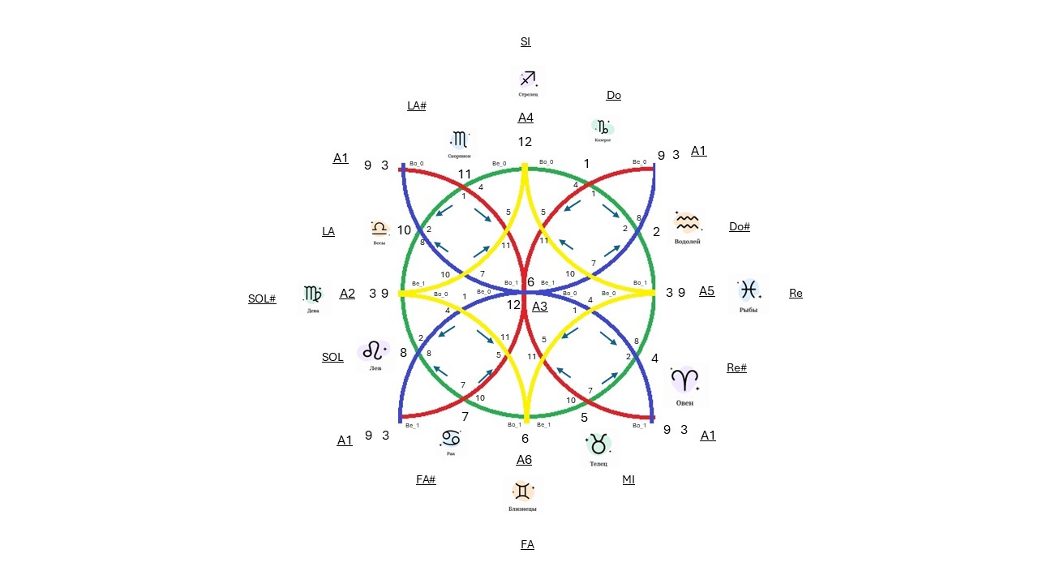


Camasutra
Класификация и Практика формулирования

Класс 1 | Знаки задиака

Знаки Задиака |  | Числа + |  | Числа - |  | Числа / | Числа * | Формула 1 | Формула 2 |  | Формула 3 |  | Формула 4

Козерог |  | 1 |  | 1 |  | 1 |  | 1 | 7-4-2 | 1 |  | 10-7-2 |  | 12-9-(6/3)
Водолей |  | 2 |  | 2 |  | 2 |  | 8-5-1 | 2 | 8+4-11+1 |  | 2 |  | 6/3
Рыбы |  | 3 |  | 3 |  | 3 |  | 8-5 | 7-4 | 4-1 |  | 10-7 |  | 3
Овен |  | 4 |  | 4 |  | 4 |  | 5-1 | 4 | 4 |  | 7-5+2 |  | 12/3
Телец |  | 5 |  | 5 |  | 5 |  | 5 | 11-4-2 | 4+1 |  | 5 |  | 12-9+(6/3)
Близнец |  | 6 |  | 6 |  | 6 |  | 5+1 | 4+2 | 11+1-8 |  | 10-(7-5+2) |  | 6
Рак |  | 7 |  | 7 |  | 7 |  | 10-(8-5) | 7 | 8-1 |  | 7 |  | 9-(6/3)
Лев |  | 8 |  | 8 |  | 8 |  | 8 | 11-7+4 | 8 |  | 10-2 |  | 12-6+(6/3)
Дева |  | 9 |  | 9 |  | 9 |  | 8+1 | 7+2 | 8+1 |  | 7+2 |  | 9
Весы |  | 10 |  | 10 |  | 10 |  | 10 | 11-(7-4-2) | 11+1-8+4 |  | 10 |  | 12-(6/3)
Скорпион |  | 11 |  | 11 |  | 11 |  | 10+1 | 11 | 11 |  | 10+(5-2-(7-5)) |  | 9+(6/3)
Стрелец |  | 12 |  | 12 |  | 12 |  | 10+(8-5-1) | 11+(7-4-2) | 11+1 |  | 10+2 |  | 12
 |  |  |  |  |  |  |  | 10+3 | 11+2 | 8+4+1 |  | 10+5-2 |  | (12/3)+9
 |  |  |  |  |  |  |  | 10+(5-1) | 11+7-4 | 11-1+(8-4) |  | 10+2+(7-5) |  | 12+(6/3)
 |  |  |  |  |  |  |  | 10+5 | 11+4 | 11+4 |  | 10+5 |  | 12+3
 |  |  |  |  |  |  |  | 10+5+1 | 11+7-2 | 11+4+1 |  | 10+5+(5-2-(7-5)) |  | 12+6-(6/3)
 |  |  |  |  |  |  |  | 10+8-1 | 11+4+6 | (11-8)+4+11+1 |  | 10+7 |  | 12+3+(6/3)
 |  |  |  |  |  |  |  | 10+8 | 11+7 | 11+8-1 |  | 10+7+(5-2-(7-5)) |  | 6*3
 |  |  |  |  |  |  |  | 10+8+1 | 11+7+4-(7-4) | 11+8 |  | 10+7+2 |  | 12+9-(6/3)
 |  |  |  |  |  |  |  | 10+(8+5)-(8-3) | 11+7+2 | 11+8+1 |  | 10+(7-2)+5 |  | 12+(6/3)+9+3-(6/3)
 |  |  |  |  |  |  |  | 10+(8+5)-(8-3)+1 | 11+7+(7-4) | 11+8+(4-1)+1 |  | 10+7+5-(5-2-(7-5)) |  | 3*9-6
 |  |  |  |  |  |  |  | 10+8+5-1 | 11+7+4 | 11+8+4-1 |  | 10+7+5 |  | 12-(6/3)+9+3
 |  |  |  |  |  |  |  | 10+8+5 | 11+7+7-2 | 11+8+4 |  | 10+7+5+(5-2-(7-5)) |  | 12+9+(6/3)
 |  |  |  |  |  |  |  | 10+8+5+1 | 11+7+4+2 | 11+8+4+1 |  | 10+7+5+2 |  | 12+9+(6-3)

